Sheet1
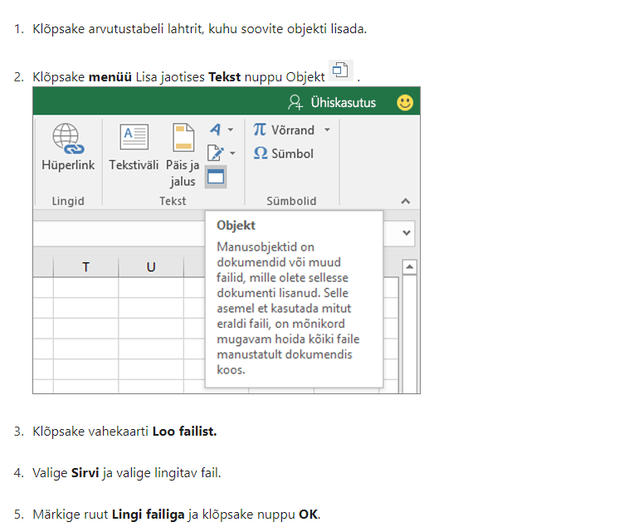
Lisa 2

Päästeameti projektitoetuse lõpparuande vorm

LÕPPARUANNE
Lepingu number | 6.4-2.1/115ML
Projekti nimi | EMV tuletõrjespordis 2024
Projektijuht | Raimu Vaher
Läbiviiv organisatsioon | Eesti Tuletõrjespordi Liit
Aadress, telefon, e-post | Raua 2 Tallinn, 5148565
Toetuse summa | 3926
Projekti kestvuse aeg | Mai- november 2024

PLANEERITUD EESMÄRGID JA TULEMUSED
 | Planeeritud | Tegelik

Eesmärgid | Selgitada välja Eesti meistrid neljal tuletõrjespordi alal. Päästja elukutse populariseerimine. Võistlusväljundi pakkumine tuletõrjespordiga aktiivselt tegelevatele inimestele Eestis. Tuletõrjespordi traditsioonide järjepidevuse tagamine. Anda võimalus tuletõrjespordi harrastamiseks vabatahtlikele ning kutselistele päästjatele, kuid ka noortele ja täiskasvanutele väljastpoolt päästesüsteemi. Aktiivse ja tervisliku eluviisi populariseerimine. | Võistlused iidi läbi 07.09 Türi staadionil. Võistluste raames selgitati välja eesti meistrid tuletõrjespordi individuaal aladel 10 vanuseklassis tüdrukud, naised, noormehed ja mehed. Võistkondlikel aladel täiskasvanute ja noorte vanusegruppides. Võitjaid autasustati ja premeeriti uhkete auhindadega. Võistlustel osalejaid ja kohtunikke toitlustati kohapeal ja lõpugalal. Võistluste raames anti võimalus osaleda väljaspoolt päästeameti süsteemi tuletõrjespordiga tegelevatel inimestel. Võistlustel osalesid kutselised ja vabatahtlikud päästjad. Suurenes noorteringide (Rannu) ja kutseliste komandode(Rakvere, Aravete) osalus. Läbi võistluste propageeriti päästja elukutset ja edendati tervislikku eluviisi. EMV võistlusi on korraldatud järjepidevalt igal aastal, tagamaks osalejate arvu suurenemise ja järjepidevalt selle spordialaga tegelemise tuletõrjesportlaste seas. Võistluste tulemused nähtavad www. tuletõrjesport.ee
Saavutatud tulemused ja mõju vastavalt taotluses toodud mõõtmisviisile
Sihtgrupi osalus | Tüdrukud, noormehed, mehed , naised

PROJEKTI SIHTGRUPID
Osavõtjate arv | 72
Vanus | 6-52 aastat
Rahvus | Eesti
Liik (õpilased / töötajad, koostööpartnerid, jm) | Koolinoored, täiskasvanud, kutselised ja vabatahtlikud komandod.

PROJEKTI TAGASISIDE JA JÄTKUSUUTLIKKUS
Projektis osalejate tagasiside kokkuvõte | Võistlused korraldatud väga hästi. Tänu võistlusjuhendi paindlikkusele võimalus osaleda paljudel, kes ei ole varem tuletõrjespordiga kokku puutunud. Tuletõrjespordi liidu juhendamisel noortering sai ettevalmistuse võistlusteks ja tulemused olid auhinnaväärilised, Rannu noortering tänab. Osalejad said pärast talvist ja suvist treeningut ennast võistlustel proovile panna. Võistlused olid põnevad ja kaashaaravad, eriti võistkondlikud alad. Vaatamata pikale päevale, võitlejate emotsioonid kõrged ja soov osaleda järgmistel EMV võistlustel.
Projekti jätkusuutlikkus ja edasise arendamise võimalused | Soov jätkata EMV korraldusega tuletõrjespordis. Väga hea võimalus ja vajalik hooaja lõpus korraldada eesti tiitlivõistlus. Tuleviku vaadates hea ettevalmistus Eesti koondise moodustamiseks ja rahvusvahelisteks võistlusteks valmistumiseks. Leida uusi võimalusi ja meetodeid kaasamaks rohkem kutselisi päästjaid ja noorteringe selle spordialaga tegelema, osalema. Koostöös Päästeametiga populariseerida rohkem tuletõrjesporti päästesüsteemis.

PROJEKTIMEESKOND
Nr | Meeskonnaliikme nimi ja organisatsioon | Projektis osalemise aeg | Ülesanded, roll ja nende täitmine | Kontaktandmed
1. | Eesti Tuletõrjespordi Liit |  | Peakorraldaja
2.
3.
4.

KOOSTÖÖORGANISATSIOONID
Nr | Organisatsiooni nimi | Roll projektis | Eraldatud summad

PROJEKTILE ERALDATUD RAHALISTE VAHENDITE KULUARUANNE
Jrk.nr | Kuupäev | Majandustehingu kirjeldus | Päästeameti toetusest kulunud summa | Omaosalus | Link tšekile (vt allpool olevat juhendit)
1 | 2024-09-13 | Staadioni rent | 380.00 | 20.00 | Arve 681
2 | 31.09.2024 | Helitehnika rent | 400.00 |  | Arve 9/24
3 | 2024-09-04 | Inventari hooldus soetus | 151.60 |  | W2024/331,
4. | 2024-08-15 | Inventari hooldus soetus | 48.40 | 20.60 | 0114-013742
5 |  | Kütus | 200.00 | 17.79 | 193512, 082180, 43813, 012894, 294519, 309150
6 | 2024-09-02 | Ruumi rent | 100.00 |  | Arve 2432
7 | 2024-09-10 | Toitlustus | 915.00 |  | Arve 26
8 | 2024-09-17 | Auhinnad | 630.21 |  | 2024/1558
9 | 2024-11-08 | Auhinnad | 345.79 | 4.21 | 1420323
10 | 2024-11-04 | Toitlustus | 405.00 |  | Arve 32
11 | 2024-11-08 | Ruumi rent | 350.00 |  | Arve 1015

(*) Eelkõige tuleb selgitada, miks kulutused erinevad projektis planeeritutest.

 |  | Kulud kokku | sh. Päästeameti toetuse kulud kokku | sh. kaas- või omafinantseeringu kulud kokku |  | 0
 |  | 3988.6 | 3926 | 62.6

Dokument allkirjastatakse digitaalselt allkirjaõigusliku isiku poolt.

Komisjoni hinnang :

Juhend tšeki lisamiseks linkimise teel

